General tables
PZPM analysis based on CEP |  |  |  |  |  | 2021-12-07
 |  |  |  |  |  | units
First Registrations of New Trailers & Semi-Trailers *, including Light Trailers
 | 2021 Nov | 2020 Nov | % change y/y | 2021 Jan - Nov | 2020 Jan - Nov | % change y/y
TRAILERS | 5,181 | 4,385 | 18.2% | 72,626 | 60,448 | 20.1%
Trailers for trucks | 1,103 | 970 | 13.7% | 12,798 | 9,707 | 31.8%
Special Trailers | 166 | 94 | 76.6% | 2,153 | 1,354 | 59.0%
Light Trailers | 3,346 | 2,956 | 13.2% | 49,691 | 43,261 | 14.9%
Agricultural Trailers | 566 | 363 | 55.9% | 7,982 | 6,124 | 30.3%
other trailers | - | 2 | -100.0% | 2 | 2 | 0.0%
SEMI-TRAILERS | 2,462 | 1,776 | 38.6% | 26,894 | 13,233 | 103.2%
Semi -Trailers for trucks | 2,462 | 1,776 | 38.6% | 26,882 | 13,223 | 103.3%
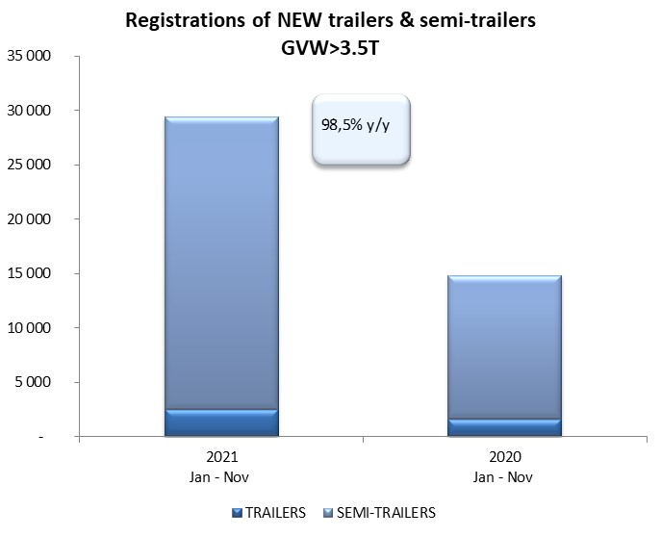
Special Semi -Trailers | - | - |  | 12 | 10 | 20.0%
TOTAL TRAILERS and SEMI-TRAILERS | 7,643 | 6,161 | 24.1% | 99,520 | 73,681 | 35.1%
*/ without temporary registered units
Source: PZPM analysis based on Central Register of Vehicles

 |  |  |  |  |  | units
First Registrations of New Trailers & Semi-Trailers *, GVW>3.5T
 | 2021 Nov | 2020 Nov | % change y/y | 2021 Jan - Nov | 2020 Jan - Nov | % change y/y
TRAILERS, GVW>3.5T* | 235 | 191 | 23.0% | 2,515 | 1,583 | 58.9%
Trailers for trucks | 233 | 188 | 23.9% | 2,487 | 1,559 | 59.5%
Special Trailers | 2 | 3 | -33.3% | 28 | 24 | 16.7%
SEMI-TRAILERS,GVW>3.5T* | 2,461 | 1,775 | 38.6% | 26,878 | 13,224 | 103.3%
Semi -Trailers for trucks | 2,461 | 1,775 | 38.6% | 26,868 | 13,215 | 103.3%
Special Semi -Trailers | - | - |  | 10 | 9 | 11.1%
TOTAL TRAILERS and SEMI-TRAILERS | 2,696 | 1,966 | 37.1% | 29,393 | 14,807 | 98.5%
*/ without temporary registered units
Source: PZPM analysis based on Central Register of Vehicles

Trail&Semi-TRail.GVW>3,5T
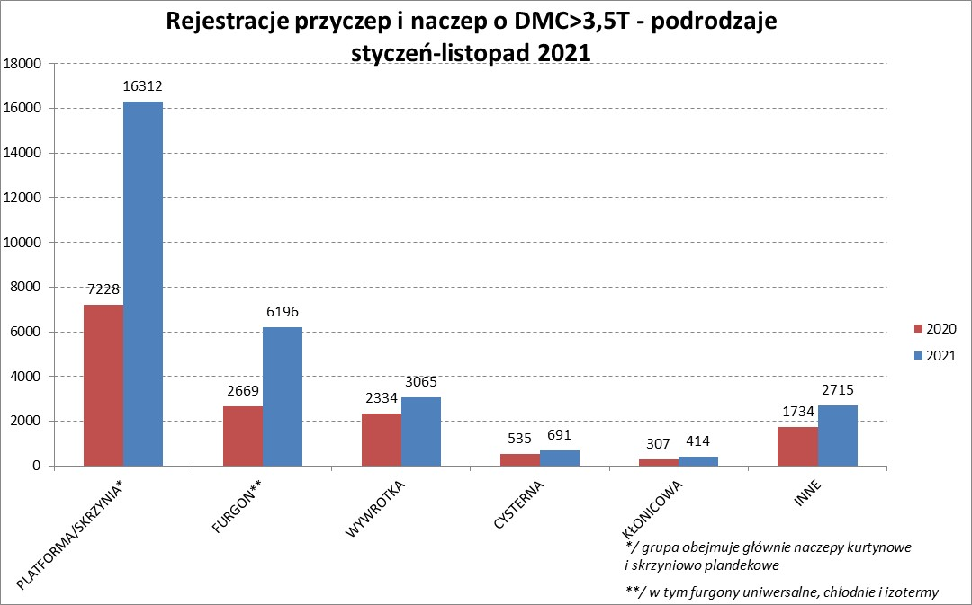
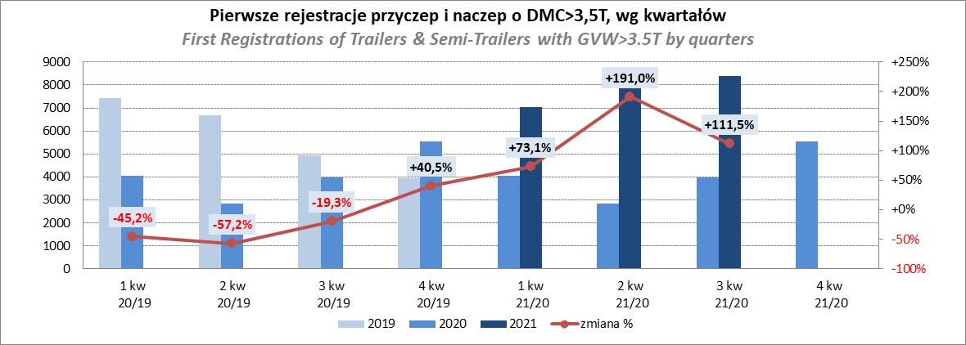
PZPM |  |  |  |  |  | 2021-12-07
Pierwsze rejestracje NOWYCH przyczep i naczep* o DMC>3,5T, udział w rynku %
First Registrations of NEW Trailers & Semi-Trailers with GVW>3.5T, Market Share %
 |  |  |  |  |  | Sztuki / Units
Pozycja | Marka | Rok narastająco Styczeń - Listopad
 |  | YTD January - November
 |  | 2021 |  | 2020 |  | Zmiana % r/r
No. | Make
 |  | Ogółem | Udział % | Ogółem | Udział % | Change % y/y
 |  | Total | Mkt shr % | Total | Mkt shr %
1 | SCHMITZ CARGOBULL | 7585 | 25.81% | 2999 | 20.25% | 152.9%
2 | KRONE | 5811 | 19.77% | 2563 | 17.31% | 126.7%
3 | WIELTON | 3650 | 12.42% | 1883 | 12.72% | 93.8%
4 | KOEGEL | 2529 | 8.60% | 1135 | 7.67% | 122.8%
5 | SCHWARZMUELLER | 1097 | 3.73% | 610 | 4.12% | 79.8%
6 | KAESSBOHRER | 766 | 2.61% | 422 | 2.85% | 81.5%
7 | WECON | 657 | 2.24% | 354 | 2.39% | 85.6%
8 | BODEX | 626 | 2.13% | 596 | 4.03% | 5.0%
9 | GNIOTPOL | 454 | 1.54% | 294 | 1.99% | 54.4%
10 | BERGER | 452 | 1.54% | 129 | 0.87% | 250.4%
11 | ZASŁAW | 437 | 1.49% | 312 | 2.11% | 40.1%
12 | KEMPF | 360 | 1.22% | 360 | 2.43% | 0.0%
13 | FLIEGL | 359 | 1.22% | 234 | 1.58% | 53.4%
14 | INTER CARS - FEBER | 312 | 1.06% | 206 | 1.39% | 51.5%
15 | CIMC | 283 | 0.96% | 147 | 0.99% | 92.5%
16 | MEGA | 256 | 0.87% | 162 | 1.09% | 58.0%
17 | REDOS | 246 | 0.84% | 143 | 0.97% | 72.0%
18 | CHEREAU | 213 | 0.72% | 14 | 0.09% | 1421.4%
19 | MHS | 211 | 0.72% | 187 | 1.26% | 12.8%
20 | BENALU | 183 | 0.62% | 76 | 0.51% | 140.8%
 | Pozostałe / Others | 2906 | 9.9% | 1981 | 13.4% | 46.7%
 | OGÓŁEM / TOTAL | 29393 | 100% | 14807 | 100% | 98.5%
*/ bez rejestracji czasowych
Źródło: analizy PZPM na podstawie CEP
Source: PZPM analysis based on Central Register of Vehicles

Semi-Trailers GVW>3,5T
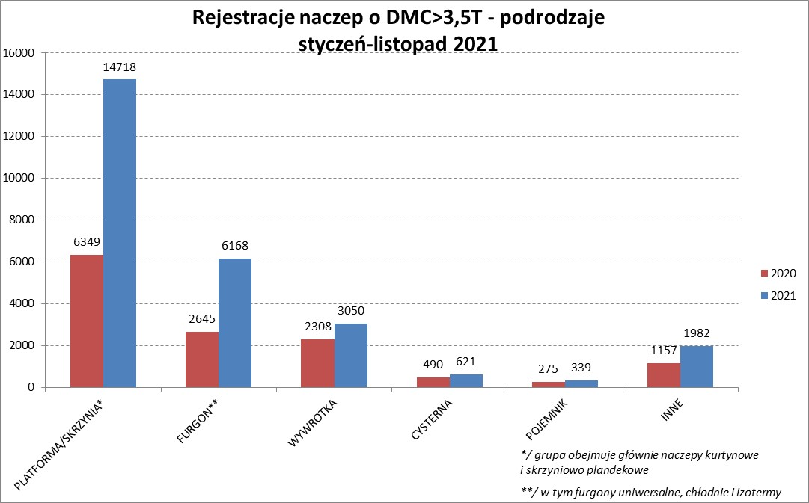
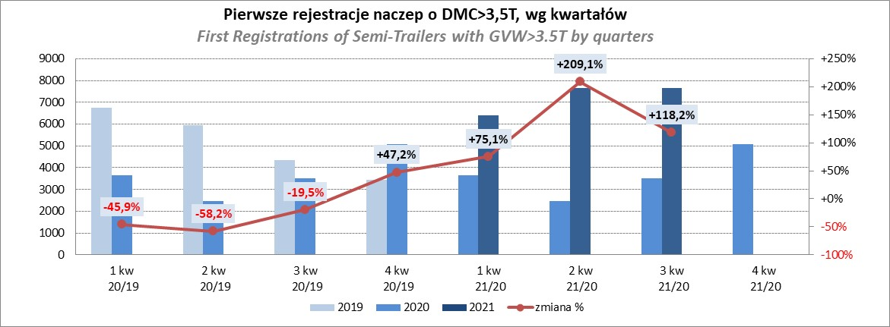
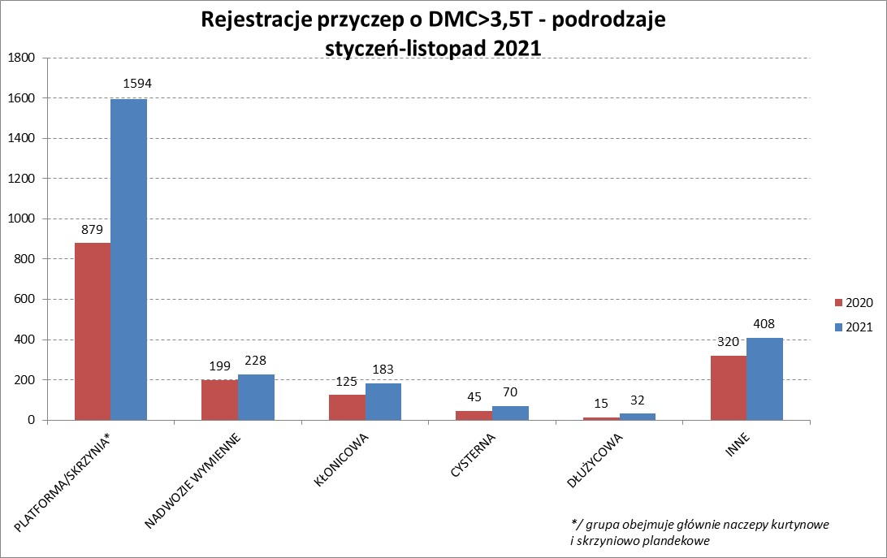
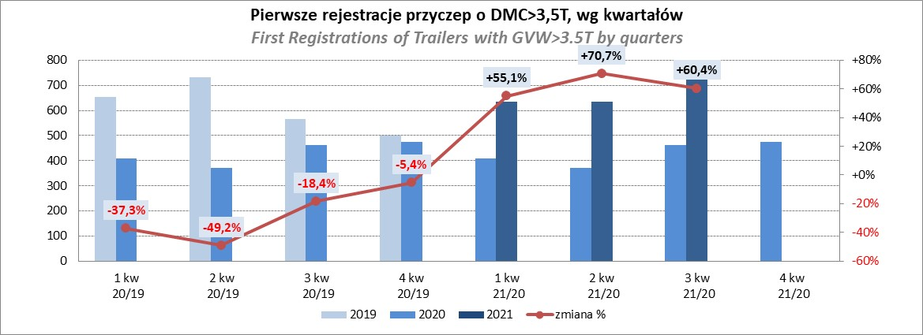
PZPM |  |  |  |  |  | 2021-12-07
Pierwsze rejestracje NOWYCH naczep* o DMC>3,5T, udział w rynku %
First Registrations of NEW Semi-Trailers with GVW>3.5T, Market Share %
 |  |  |  |  |  | Sztuki
Pozycja | Marka | Rok narastająco Styczeń - Listopad
 |  | YTD January - November
 |  | 2021 |  | 2020 |  | Zmiana % r/r
No. | Make
 |  | Ogółem | Udział % | Ogółem | Udział % | Change % y/y
 |  | Total | Mkt shr % | Total | Mkt shr %
1 | SCHMITZ CARGOBULL | 7576 | 28.2% | 2993 | 22.63% | 153.1%
2 | KRONE | 5775 | 21.5% | 2533 | 19.15% | 128.0%
3 | WIELTON | 3359 | 12.5% | 1692 | 12.79% | 98.5%
4 | KOEGEL | 2496 | 9.3% | 1122 | 8.48% | 122.5%
5 | SCHWARZMUELLER | 1082 | 4.0% | 602 | 4.55% | 79.7%
6 | KAESSBOHRER | 755 | 2.8% | 420 | 3.18% | 79.8%
7 | BODEX | 608 | 2.3% | 575 | 4.35% | 5.7%
8 | BERGER | 451 | 1.7% | 129 | 0.98% | 249.6%
9 | ZASŁAW | 375 | 1.4% | 283 | 2.14% | 32.5%
10 | KEMPF | 360 | 1.3% | 360 | 2.72% | 0.0%
11 | FLIEGL | 330 | 1.2% | 205 | 1.55% | 61.0%
12 | INTER CARS - FEBER | 312 | 1.2% | 204 | 1.54% | 52.9%
13 | CIMC | 283 | 1.1% | 147 | 1.11% | 92.5%
14 | MEGA | 255 | 0.9% | 158 | 1.19% | 61.4%
15 | CHEREAU | 213 | 0.8% | 14 | 0.11% | 1421.4%
16 | BENALU | 182 | 0.7% | 76 | 0.57% | 139.5%
17 | STAS | 171 | 0.6% | 130 | 0.98% | 31.5%
18 | FFB FELDBINDER | 160 | 0.6% | 141 | 1.07% | 13.5%
19 | LAG | 110 | 0.4% | 53 | 0.40% | 107.5%
20 | MAGYAR | 109 | 0.4% | 86 | 0.65% | 26.7%
 | Pozostałe / Others | 1916 | 7.1% | 1301 | 9.8% | 47.3%
 | OGÓŁEM / TOTAL | 26878 | 100% | 13224 | 100% | 103.3%
*/ bez rejestracji czasowych
Źródło: analizy PZPM na podstawie CEP
Source: PZPM analysis based on Central Register of Vehicles

Light Trailers
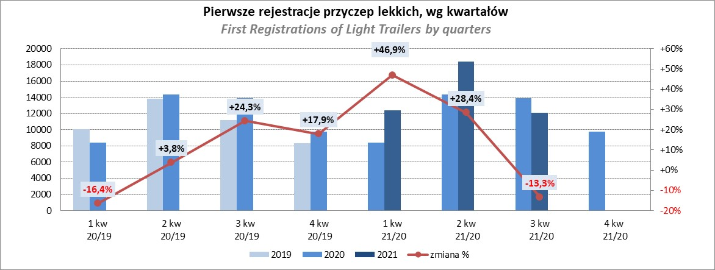
PZPM |  |  |  |  |  | 2021-12-07
Pierwsze rejestracje NOWYCH przyczep lekkich*, udział w rynku %
First Registrations of NEW Light Trailers*, Market Share %
 |  |  |  |  |  | Sztuki / Units
Pozycja | Marka | Rok narastająco Styczeń - Listopad
 |  | YTD January - November
 |  | 2021 |  | 2020 |  | Zmiana % r/r
No. | Make
 |  | Ogółem | Udział % | Ogółem | Udział % | Change % y/y
 |  | Total | Mkt shr % | Total | Mkt shr %
1 | NEPTUN-SORELPOL | 13293 | 26.75% | 11926 | 27.57% | 11.5%
2 | TEMARED | 10788 | 21.71% | 9906 | 22.90% | 8.9%
3 | NIEWIADÓW | 4934 | 9.93% | 3912 | 9.04% | 26.1%
4 | ZASŁAW | 4661 | 9.38% | 2186 | 5.05% | 113.2%
5 | FARO | 1883 | 3.79% | 1328 | 3.07% | 41.8%
6 | RYDWAN | 1687 | 3.39% | 2174 | 5.03% | -22.4%
7 | MARTZ | 1680 | 3.38% | 1708 | 3.95% | -1.6%
8 | BRENDERUP-THULE TRAILERS | 1348 | 2.71% | 1379 | 3.19% | -2.2%
9 | WIOLA | 756 | 1.52% | 876 | 2.02% | -13.7%
10 | WIDPOL | 704 | 1.42% | 615 | 1.42% | 14.5%
11 | SYLAND | 529 | 1.06% | 616 | 1.42% | -14.1%
12 | CARRO | 485 | 0.98% | 467 | 1.08% | 3.9%
13 | GŁOWACZ | 473 | 0.95% | 443 | 1.02% | 6.8%
14 | W.N.P. M.SUSKI | 454 | 0.91% | 418 | 0.97% | 8.6%
15 | STIM | 441 | 0.89% | 403 | 0.93% | 9.4%
16 | FRACHT | 437 | 0.88% | 519 | 1.20% | -15.8%
17 | LORRIES | 429 | 0.86% | 273 | 0.63% | 57.1%
18 | MIRO-CAR1 | 332 | 0.67% | 302 | 0.70% | 9.9%
19 | MASTER-TECH | 327 | 0.66% | 301 | 0.70% | 8.6%
20 | K.T.S. SUSKI | 309 | 0.62% | 295 | 0.68% | 4.7%
 | Pozostałe / Others | 3741 | 7.5% | 3214 | 7.4% | 16.4%
 | OGÓŁEM / TOTAL | 49691 | 100% | 43261 | 100% | 14.9%
*/ bez rejestracji czasowych
Źródło: analizy PZPM na podstawie CEP
Source: PZPM analysis based on Central Register of Vehicles

Agri.Trail.&Tractors GVW>3.5T
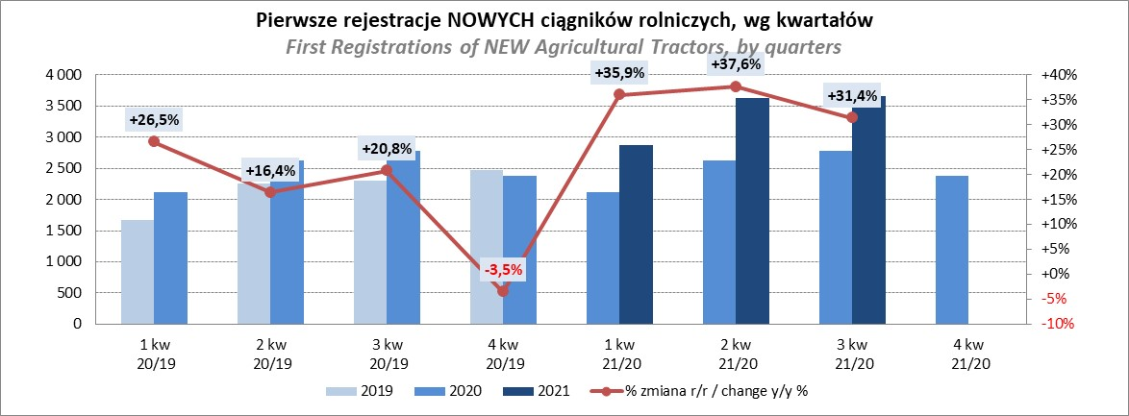
PZPM |  |  |  |  |  | 2021-12-07
Pierwsze rejestracje NOWYCH przyczep ciężarowych rolniczych*, udział w rynku %
First Registrations of NEW Agricultural Trailers*, Market Share %
 |  |  |  |  |  | Sztuki / Units
Pozycja | Marka | Rok narastająco Styczeń - Listopad
 |  | YTD January - November
 |  | 2021 |  | 2020 |  | Zmiana % r/r
No. | Make
 |  | Ogółem | Udział % | Ogółem | Udział % | Change % y/y
 |  | Total | Mkt shr % | Total | Mkt shr %
1 | PRONAR | 2994 | 37.51% | 2455 | 40.09% | 22.0%
2 | METAL-FACH | 1052 | 13.18% | 861 | 14.06% | 22.2%
3 | WIELTON | 727 | 9.11% | 532 | 8.69% | 36.7%
4 | METALTECH | 695 | 8.71% | 530 | 8.65% | 31.1%
5 | ZASŁAW | 416 | 5.21% | 307 | 5.01% | 35.5%
6 | CYNKOMET | 280 | 3.51% | 244 | 3.98% | 14.8%
7 | MEPROZET | 274 | 3.43% | 156 | 2.55% | 75.6%
8 | PPHU WODZIŃSKI | 248 | 3.11% | 209 | 3.41% | 18.7%
9 | POMOT | 184 | 2.31% | 99 | 1.62% | 85.9%
10 | MARPOL | 164 | 2.05% | 136 | 2.22% | 20.6%
11 | JOSKIN | 109 | 1.37% | 32 | 0.52% | 240.6%
12 | GOMAR | 99 | 1.24% | 93 | 1.52% | 6.5%
13 | FLIEGL | 93 | 1.17% | 46 | 0.75% | 102.2%
14 | TECHMONT | 91 | 1.14% | 68 | 1.11% | 33.8%
15 | BBC | 74 | 0.93% | 0 | 0.00%
 | Pozostałe / Others | 482 | 6.0% | 356 | 5.8% | 35.4%
 | OGÓŁEM / TOTAL | 7982 | 100% | 6124 | 100% | 30.3%
*/ bez rejestracji czasowych
Źródło: analizy PZPM na podstawie CEP
Source: PZPM analysis based on Central Register of Vehicles
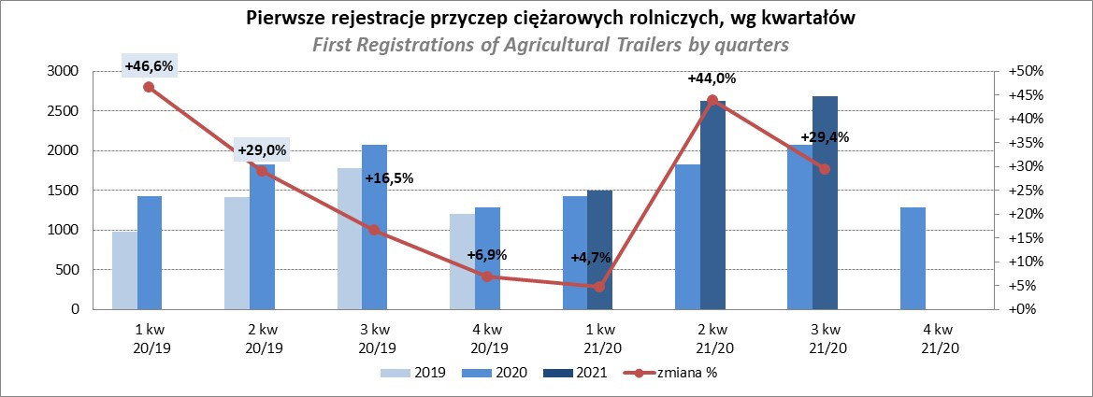

PZPM
Pierwsze rejestracje NOWYCH ciągników rolniczych*, udział w rynku %
First Registrations of NEW Agricultural Tractors*, Market Share %
 |  |  |  |  |  | Sztuki / Units
Pozycja | Marka | Rok narastająco Styczeń - Listopad
 |  | YTD January - November
 |  | 2021 |  | 2020 |  | Zmiana % r/r
No. | Make
 |  | Ogółem | Udział % | Ogółem | Udział % | Change % y/y
 |  | Total | Mkt shr % | Total | Mkt shr %
1 | NEW HOLLAND | 2,266 | 18.34% | 1,646 | 18.43% | 37.7%
2 | KUBOTA | 1,448 | 11.72% | 1,072 | 12.00% | 35.1%
3 | JOHN DEERE | 1,304 | 10.55% | 1,131 | 12.66% | 15.3%
4 | DEUTZ-FAHR | 1,154 | 9.34% | 863 | 9.66% | 33.7%
5 | CASE IH | 894 | 7.23% | 699 | 7.83% | 27.9%
6 | ZETOR | 854 | 6.91% | 730 | 8.17% | 17.0%
7 | MASSEY FERGUSON | 675 | 5.46% | 527 | 5.90% | 28.1%
8 | CLAAS | 572 | 4.63% | 379 | 4.24% | 50.9%
9 | VALTRA | 464 | 3.75% | 308 | 3.45% | 50.6%
10 | FARMTRAC | 453 | 3.67% | 370 | 4.14% | 22.4%
11 | ARBOS | 426 | 3.45% | 136 | 1.52% | 213.2%
12 | LOVOL | 360 | 2.91% | 172 | 1.93% | 109.3%
13 | STEYR | 342 | 2.77% | 255 | 2.86% | 34.1%
14 | FENDT | 334 | 2.70% | 196 | 2.19% | 70.4%
15 | SOLIS | 277 | 2.24% | 124 | 1.39% | 123.4%
 | Pozostałe / Others | 534 | 4.3% | 323 | 3.6% | 65.3%
 | OGÓŁEM / TOTAL | 12,357 | 100% | 8,931 | 100% | 38.4%
*Pojazdy zarejestrowane jako Ciągniki Rolnicze bez wyróżnionych jako potencjalne ATV / UTV
** Liczby zawierają rejestracje czasowe na koniec miesięcy
Źródło: analizy PZPM na podstawie CEP
*Vehicles registered as Agricultural Tractors without considered as ATV / UTV
Source: PZPM analysis based on Central Register of Vehicles

